컨셉
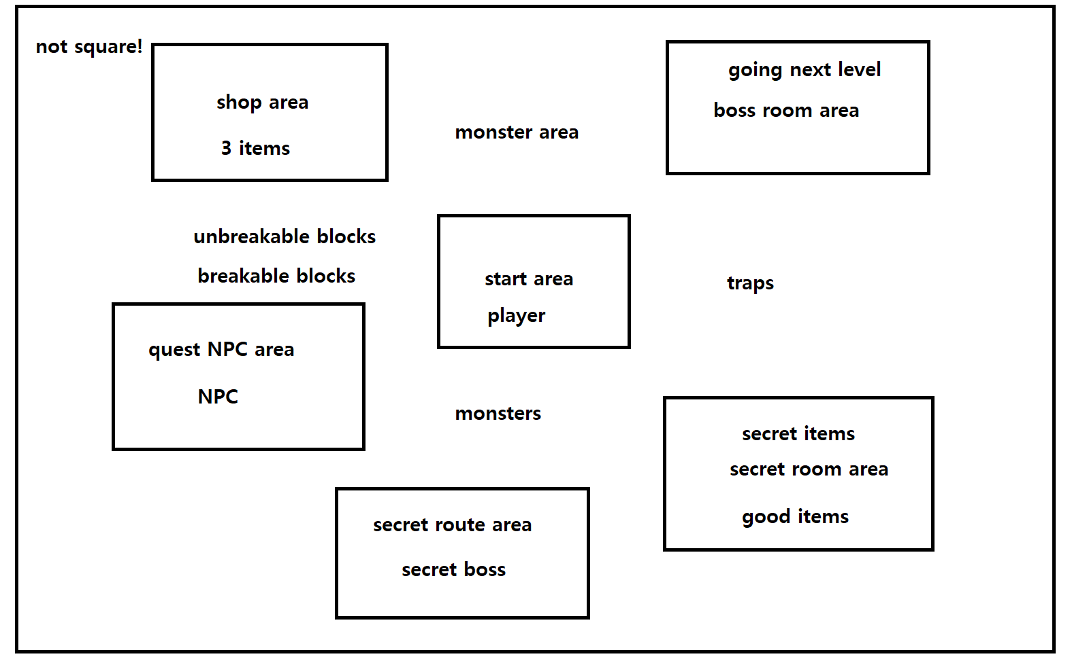
#유니티 |  | 개발툴은 유니티

로그라이트 게임
제목 | 망치맨 | (가제)

규칙 | 랜덤한 맵 생성 |  | 최소 5개의 일반 스테이지를 탐색 |  |  |  | 스테이지를 클리어 하면 랜덤한 보상이 주어짐
 |  |  | 라이브러리로 만들어진 지형들 몇 개가 랜덤한 조합으로 생성
 |  |  | 스테이지에는 |  | 적과 싸우는 스테이지
 |  |  |  |  | 자원을 소비해야하는 스테이지 |  |  | 골드 소비 | 체력 소비 | 폭탄 소비 | 열쇠 소비
 |  |  |  |  | 특정한 아이템이 있으면 보상이 주어지는 스테이지
 |  |  |  |  | 보스 스테이지 |  | 클리어시 자원 소비가 필요없는 보상이 주어짐
 | 랜덤한 몬스터 |  | 몬스터들의 정보를 가지는 라이브러리
 |  |  | 몬스터 별로 생성이 가능한 지형과 불가능한 지형이 있음
 |  |  | 레벨이 진행될 수록 강해짐
 | 보스 몬스터 |  | 위와 비슷 | 차후에 개발할때 기능을 추가
 | 랜덤한 보상 |  | 자원 | 열쇠 | 특정한 방이나 상자를 열기위한 자원
 |  |  |  | 골드 | 상점 또는 업그레이드와 상호작용을 하기 위한 자원
 |  |  |  | 하트 | 체력 회복을 위한 자원
 |  |  |  | 폭탄 | 적에게 강력한 데미지를 주거나 지형을 파괴하기 위한 자원
 |  |  | 아이템 | 여러가지 아이템 정보를 가지는 라이브러리
 |  |  |  | 라이브러리에서 랜덤하게 pick 해서 하나를 제공
 |  |  |  | 스테이지에 따라 나올 수 있는 아이템이 있고 나올 수 없는 아이템이 있음
 | 하나의 목숨 |  | 주인공에겐 하나의 목숨이 주어지며, 죽을 경우 처음부터 다시 해야함
 |  |  | 단, 로그라이트 이기 때문에 한정적으로 이어할 수 있는 아이템을 얻을 수 있음
 |  |  | 새로 시작할 때 마다 아이템 습득과 업그레이드를 처음부터 해야함
 |  |  | 행동 | 공격 | 공격력 | 공격속도
 |  |  |  | 이동 | 이동속도
 |  |  |  | 자원 소비 | 랜덤한 보상의 자원
 |  |  |  | HP | HP
 |  |  |  | 피격 포인트

전체적인 디자인
 | 2D | 장 | 쉽게 구상 가능
 |  | 단 | 캐릭터가 바라보는 방향, 행동을 모두 그려야 함
 | 3D | 장 | 2D보다는 쉽게 표현 가능
 |  | 단 | 만약 우리가 모델을 직접 만든다면 많은 시간이 걸림

 | 전체적인 스토리 |  | 모종의 이유로 숲속에 들어간 주인공이 숲을 탐험하는 내용

 | 이동방식 | 방향키 | 또는 wasd
 | 공격방식 | 근접공격 | binding of isac 처럼 wasd로 공격하거나, 캐릭터의 앞에 있는 몬스터만 공격하게, 또는 궁수의 전설처럼 자동 공격 또는 마우스
 |  | 폭탄
 |  | 특수 아이템 |  | 플레이어가 좀 더 다체적인 플레이를 하게하는 Joker 같은 역할

 | 분위기 | 밝고 희망찬 분위기
 |  | 또는 어둡고 으스스한 분위기
 |  | 공포X

 | 전체적인 컨셉 |  | 운 | 모든 아이템은 랜덤으로 획득해야 한다,
 |  |  |  | 맵의 구조, 몬스터의 구성, 보스의 선택은 일정한 규칙성을 두되, 랜덤성이 관여하도록 설계한다.
 |  |  | 컨트롤

 |  |  | 전체적으로 랜덤성에 집중하되, 개인의 컨트롤 실력이 적지 않은 비중을 두도록 한다.

 | 배경 | 숲속 | 나무, 풀
 |  |  | 돌
 |  |  | 강, 호수

 |  | 몬스터 | 거미 |  | 보스 | 거대거미
 |  |  | 늑대 |  |  | 우두머리 늑대
 |  |  | 뱀 |  |  | 바실리스크
 |  |  | 도마뱀 |  |  | 리자드맨
 |  |  | 벌 |  |  | 여왕벌
 |  |  | 개미 |  |  | 여왕개미
 |  |  | 괴물새 |  |  | 코카트리스
 |  |  | 박쥐 |  |  | 가고일

 |  | 몬스터와 보스는 바뀔 수 있음.

맵 크기 | 4x4

2020-10-02 | 추가
모바일 환경으로 구현 예정
자유이동이 아닌 상하좌우 한칸씩 이동하게
캐릭터가 여러 개 있고 체인지 하면서 플레이 |  |  |  | ex 길잃은 바이킹 처럼 |  | 이 중 3개만 고를거임
 | 마법사 | 낮은 체력 | 낮은 방어력 | 높은 공격력 | 원거리
주인공 | 망치맨 | 중간 체력 | 중간 방어력 | 낮은 공격력 | 근거리
 | 힐러 | 낮은 체력 | 높은 방어력 | 낮은 공격력 | 중거리
 | 궁수 | 낮은 체력 | 중간 방어력 | 중간 공격력 | 원거리
 | 도적 | 중간 체력 | 낮은 방어력 | 중간 공격력 | 중거리
 | 죽은 캐릭터는 부활 불가능 |  |  | 단 특정 조건 또는 아이템을 가지고 있으면 부활 가능
 | 캐릭터마다 개성을 부여해서 없으면 불리해지는 지역이나 못얻는 아이템 같은거
또는 하나의 캐릭터가 여러 무기를 체인지하며 플레이

